表紙
データでみる

大分県の農林水産業

大分県農林水産業振興計画の概要 | ・・・ | 1

目標指標 | ・・・ | 3

農林水産業産出額（結果指標） | ・・・ | 4
輸出・付加価値額（結果指標）
食料自給率

大分県の農林水産業の担い手 | ・・・ | 5
大分県の農林水産資源

農業の概要（園芸、米・麦・大豆、畜産） | ・・・ | 6

林業の概要（林業生産、鳥獣被害対策） | ・・・ | 7
水産業の概要（基幹魚種）

産出額、輸出・付加価値額の諸元 | ・・・ | 8

https://www.pref.oita.jp/site/nourinsuisan/nourinsui6-96-9.html |  |  | 大分県農林水産部
⇧最新データはこちら |  |  | 令和７年９月

1_長計概要
大分県農林水産業振興計画「おおいた農林水産業元気づくりビジョン | ２０２４」の概要

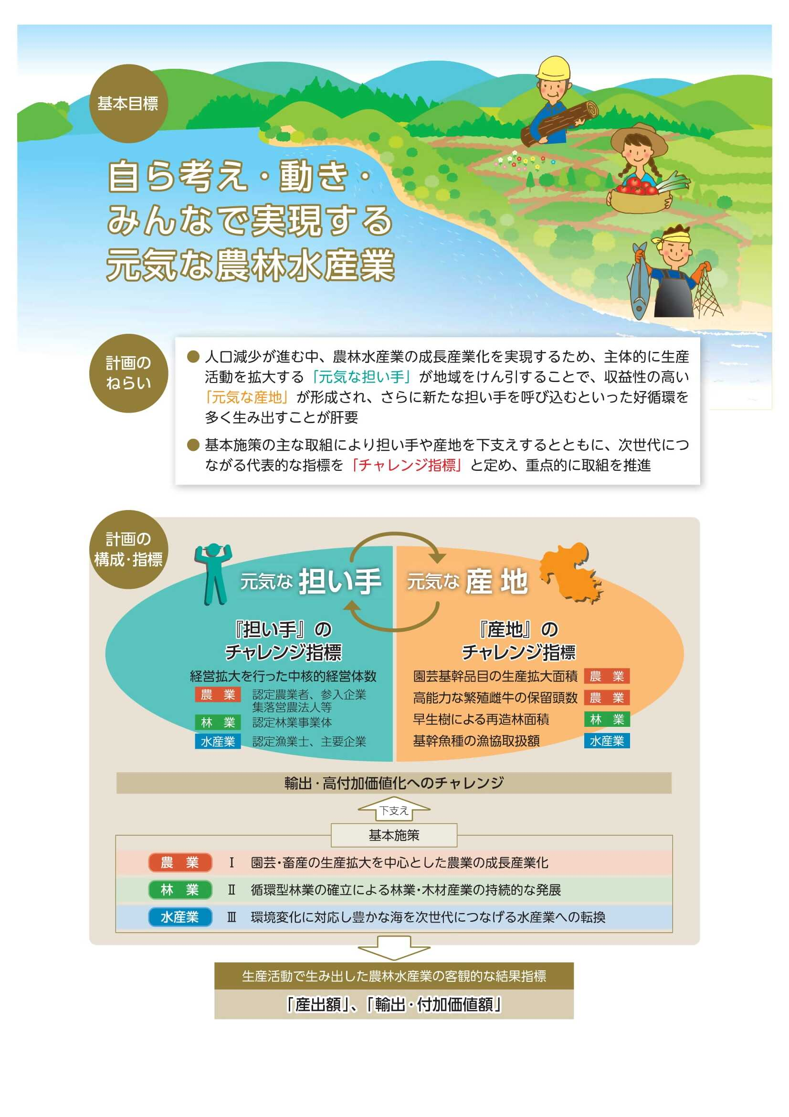
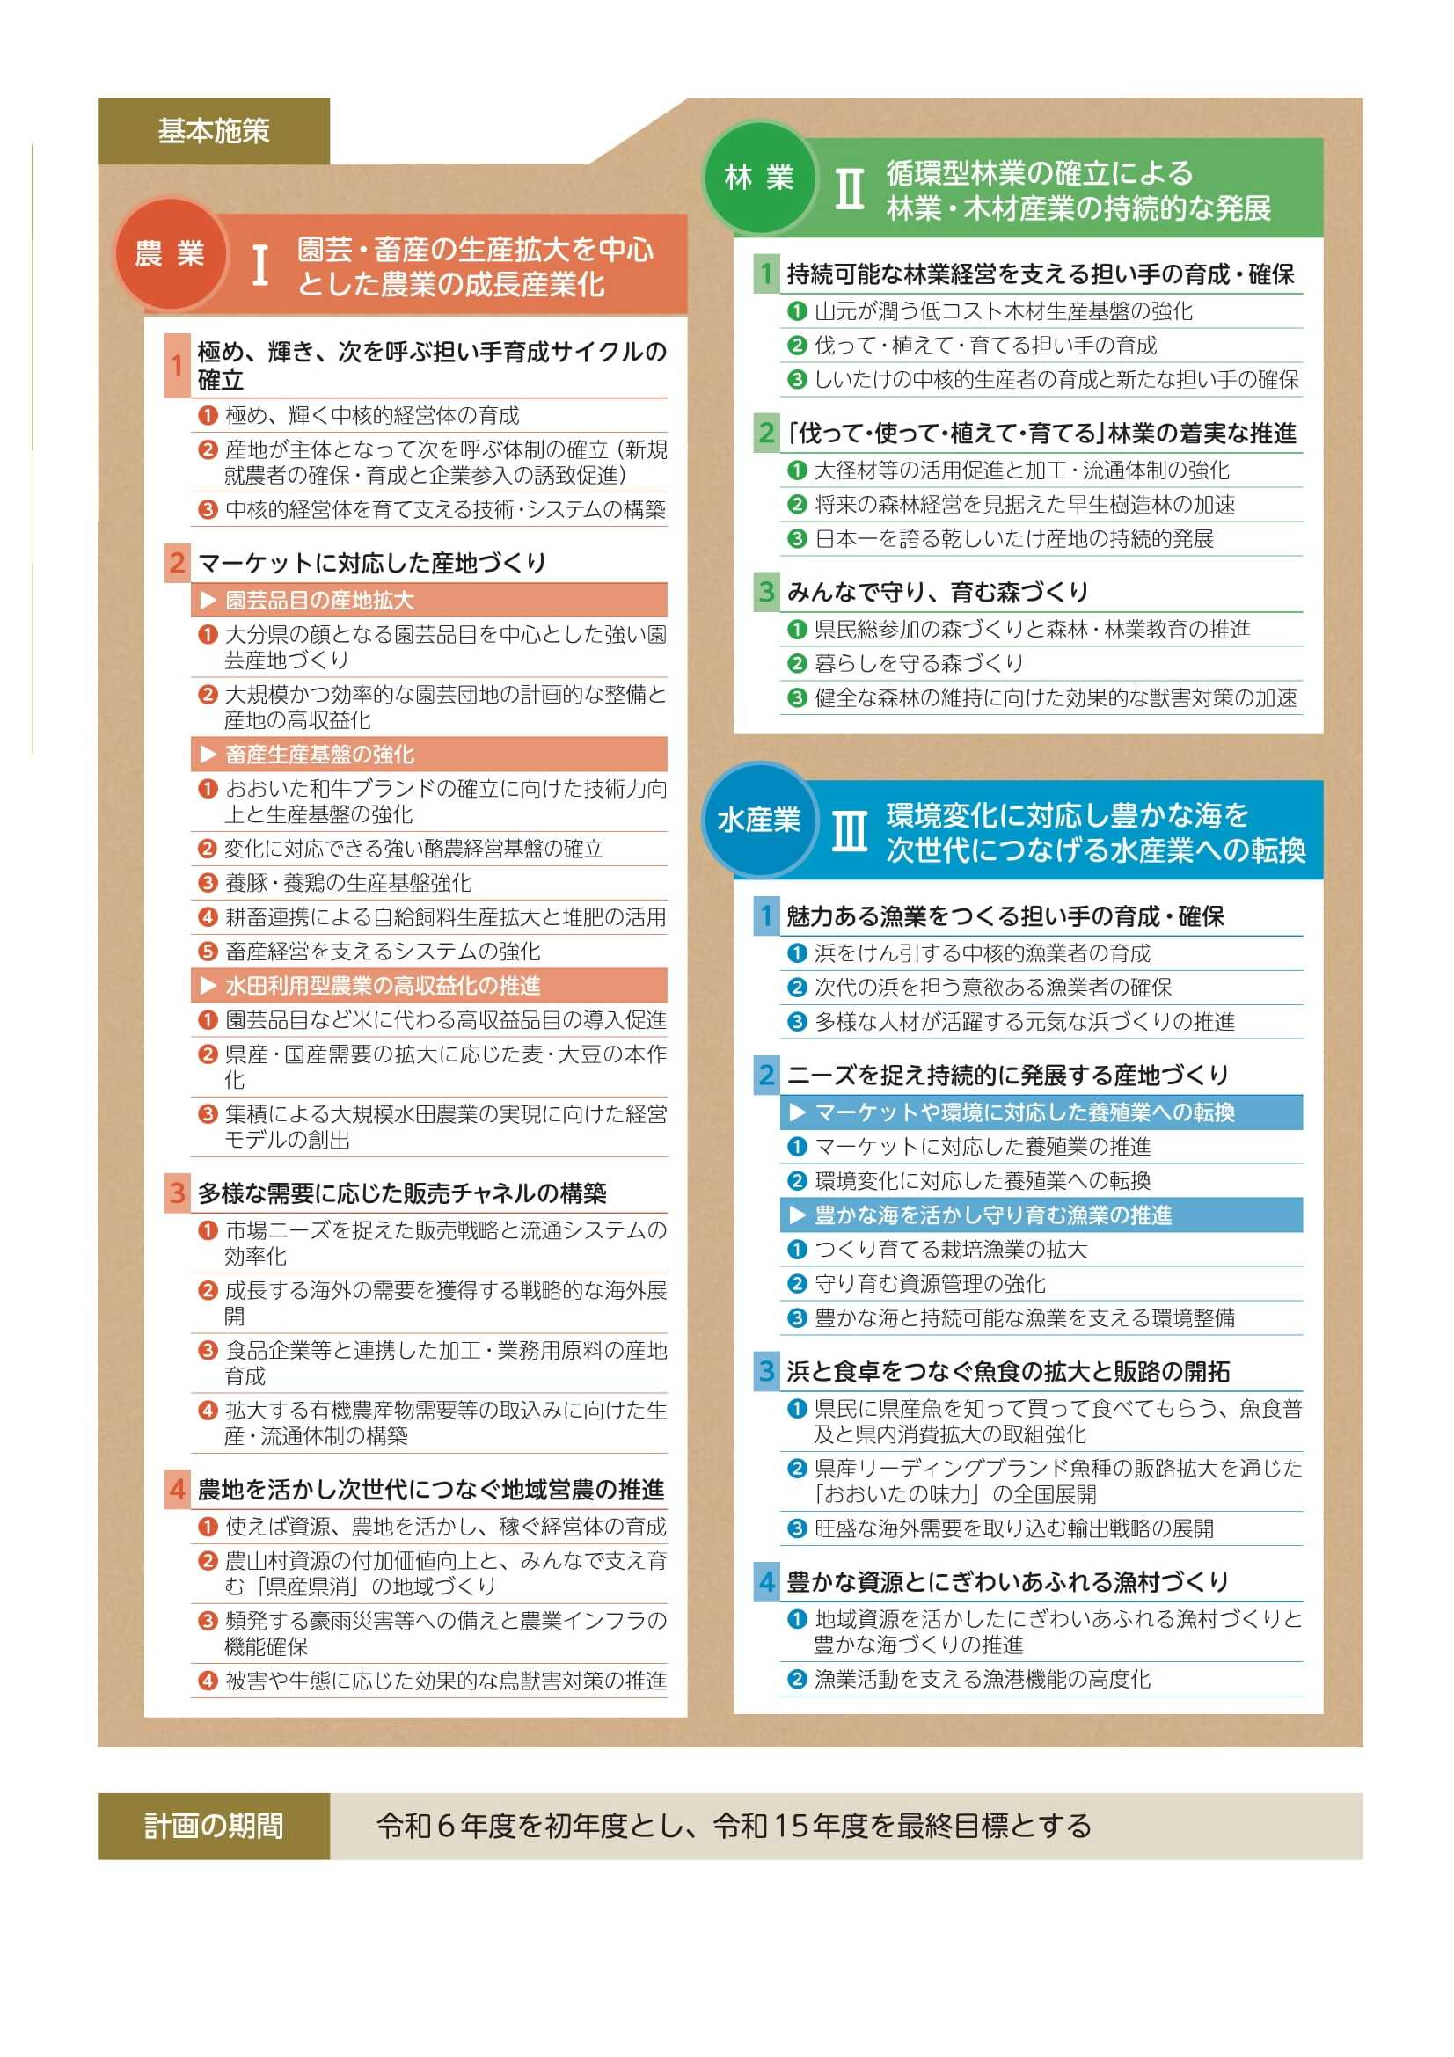

3_目標指標一覧
目 標 指 標

項目 |  |  | 単位 | R５ 実績 | R６ 実績 | R7 目標
Ⅰ 園芸・畜産の生産拡大を中心とした農業の成長産業化
 | 1 | 極め、輝き、次を呼ぶ担い手育成サイクルの確立
※
 |  | 経営拡大を行った中核的経営体数 | 経営体 | 143 | 225 | 315
 |  | 農業の新規就業者数 | 人 | 285 | 290 | 280
※
 |  | 新規参入企業および経営拡大を行った企業数 | 経営体 | 6 | 11 | 12
※
 |  | スマート技術を導入した経営体数 | 経営体 | 14 | 78 | 52
 | 2 | マーケットに対応した産地づくり
※
 |  | 園芸基幹品目の生産拡大面積 | ha | 43 | 67 | 85
※
 |  | 営農を開始した大規模園芸団地数 | 団地 | 0 | 3 | 3
※
 |  | 高能力な繁殖雌牛の保留頭数 | 頭 | 161 | 241 | 700
 |  | 自給飼料作付面積 | ha | 6,960 | 6,702 | 7,450
 |  | 中核的経営体への集積面積 | ha | 5,276 | 5,795 | 6,476
 |  | 実需に応じた麦、大豆の生産面積（麦） | ha | 5,700 | 5,860 | 5,770
 |  | 実需に応じた麦、大豆の生産面積（大豆） | ha | 1,520 | 1,340 | 1,535
 | 3 | 多様な需要に応じた販売チャネルの構築
 |  | 農産物の輸出額 | 億円 | 7 | 9 | 10
※
 |  | 加工・業務用野菜の産地拡大面積 | ha | 36 | 26 | 50
※
 |  | 共同販売に取り組む有機JAS農家戸数 | 戸 | 4 | 1 | 2
 | 4 | 農地を活かし次世代につなぐ地域営農の推進
※
 |  | 持続可能な経営体制の構築を行った集落営農法人数 | 法人 | 9 | 14 | 24
※
 |  | 魅力向上に繋がる取組を行った直売所数 | 箇所 | 3 | 6 | 6
 |  | 日本型直接支払協定面積 | ha | 41,121 | 40,868 | 41,304
※
 |  | 防災重点農業用ため池の整備箇所数 | 箇所 | 9 | 5 | 18
※
 |  | 田んぼダムの取組面積 | ha | 125 | 247 | 600
 |  | 有害鳥獣による農林水産被害額 | 百万円 | 141 | 157 | 133
Ⅱ 循環型林業の確立による林業・木材産業の持続的な発展
 | 1 | 持続可能な林業経営を支える担い手の育成・確保
※
 |  | 経営拡大を行った中核的経営体数 | 経営体 | 21 | 22 | 40
 |  | 林業への新規就業者数 | 人 | 107 | 106 | 100
 |  | 乾しいたけの新たな中核的生産者数 | 人 | － | 4 | 8
 | 2 | 「伐って・使って・植えて・育てる」林業の着実な推進
 |  | 製材用大径材の利活用材積 | 万㎥ | 10 | 12 | 14
 |  | 早生樹による再造林面積 | ha | 59 | 142 | 140
 |  | 林産物の輸出額 | 億円 | 24 | 28 | 25
 | 3 | みんなで守り、育む森づくり
 |  | 森林・林業教育の体験者数 | 人 | 4,897 | 5,193 | 5,400
 |  | 狩猟免許所持者数 | 人 | 5,422 | 5,244 | 5,000
Ⅲ 環境変化に対応し豊かな海を次世代につなげる水産業への転換
 | 1 | 魅力ある漁業をつくる担い手の育成・確保
※
 |  | 経営拡大を行った中核的経営体数 | 経営体 | 29 | 31 | 60
 |  | 漁業への新規就業者数 | 人 | 75 | 76 | 60
 | 2 | ニーズを捉え持続的に発展する産地づくり
 |  | 基幹魚種の漁協取扱額 | 百万円 | 7,250 | 9,411 | 7,040
 |  | 養殖ブリの漁協取扱額 | 百万円 | 4,693 | 6,303 | 4,822
 |  | かぼすブリの販売額 | 百万円 | 633 | 650 | 711
 |  | 基幹魚種（うちｸﾙﾏｴﾋﾞ・ﾏｺｶﾞﾚｲ・ﾏﾀﾞｲ・ｲｻｷ）の漁協取扱額 | 百万円 | 388 | 570 | 479
 | 3 | 浜と食卓をつなぐ魚食の拡大と販路の開拓
 |  | 「おおいた県産魚の日」協力量販店(漁協直営旗艦店)の販売額 | 百万円 | 149 | 173 | 152
 |  | ﾊﾟｰﾄﾅｰｼｯﾌﾟ量販店･飲食店の県産魚(かぼすﾌﾞﾘやﾊﾓ等)取扱額 | 百万円 | 740 | 711 | 754
 |  | 水産物の輸出額 | 億円 | 17 | 20 | 22
 | 4 | 豊かな資源とにぎわいあふれる漁村づくり
 |  | 県管理主要漁港施設の耐震・耐津波対策完了漁港数 | 漁港 | 3 | 3 | 3
※R6年度からR7年度までの累計値

